关系图
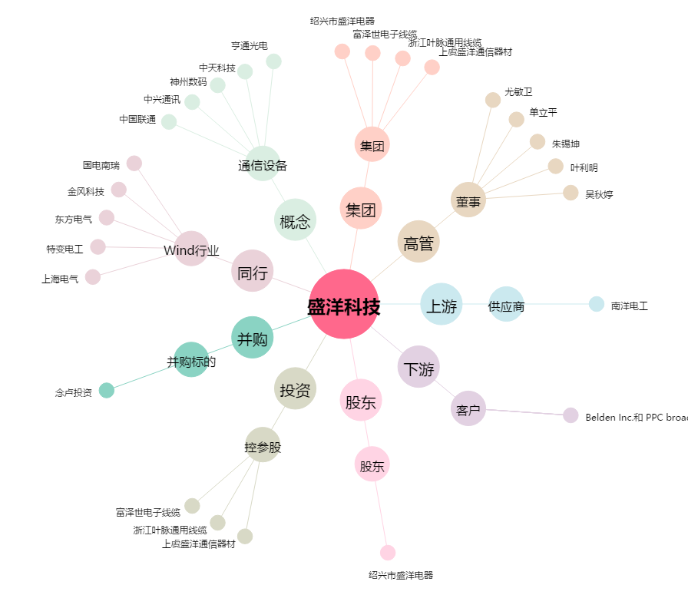
盛洋科技[603703.SH] - 关系概览图

